关系图
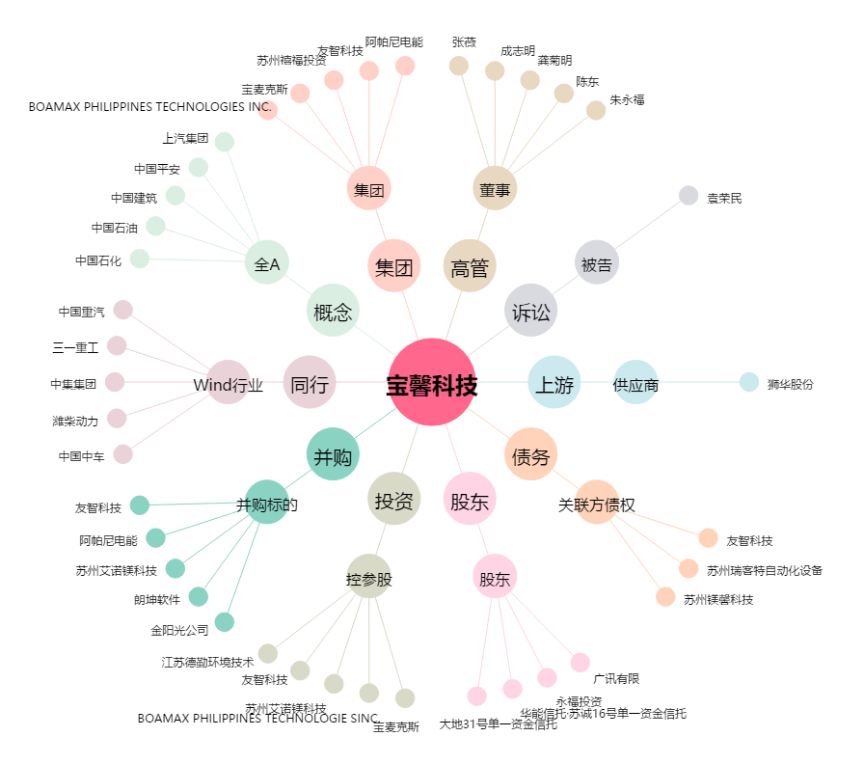
宝馨科技[002514.SZ] - 关系概览图

